Titel
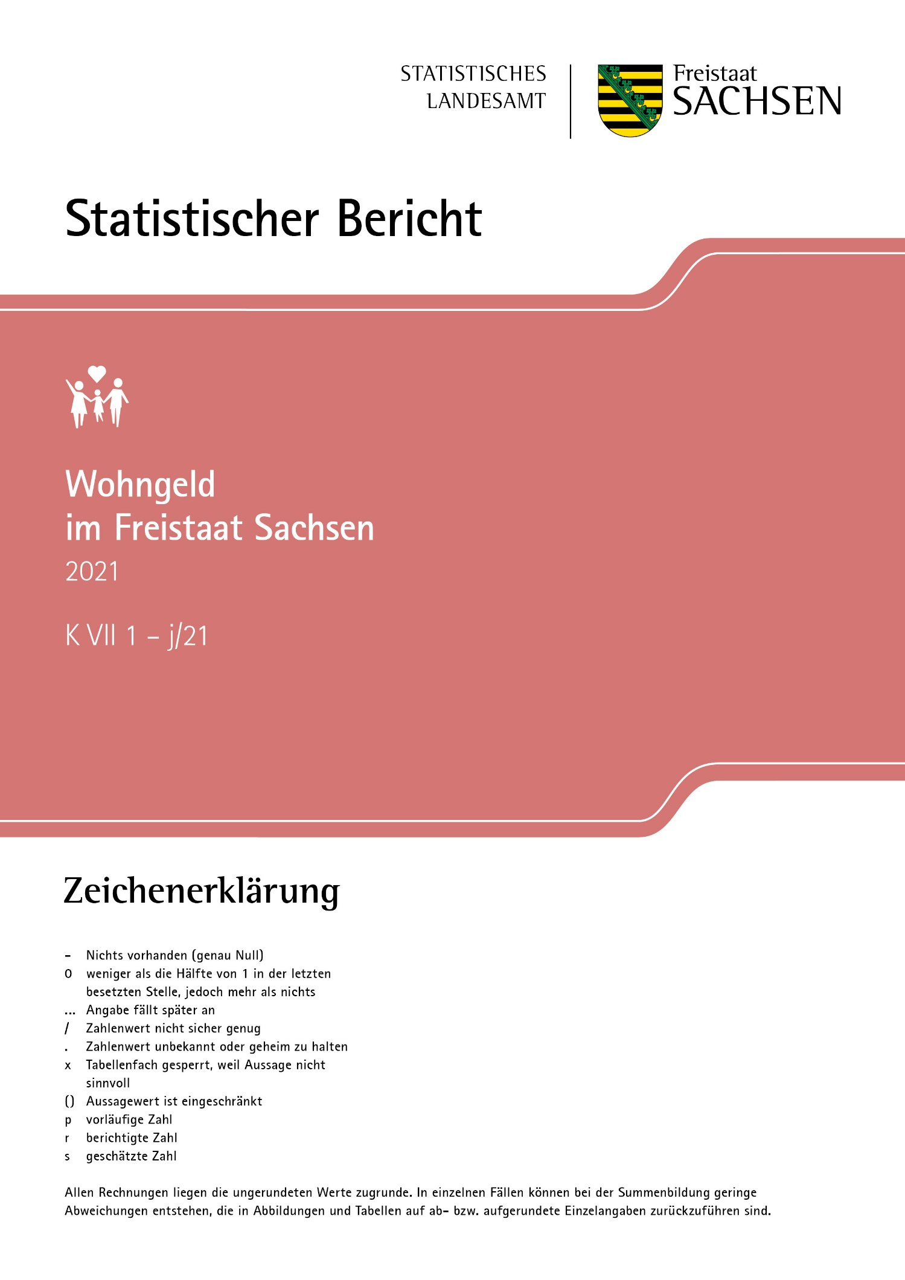
Inhalt
Impressum

Impressum
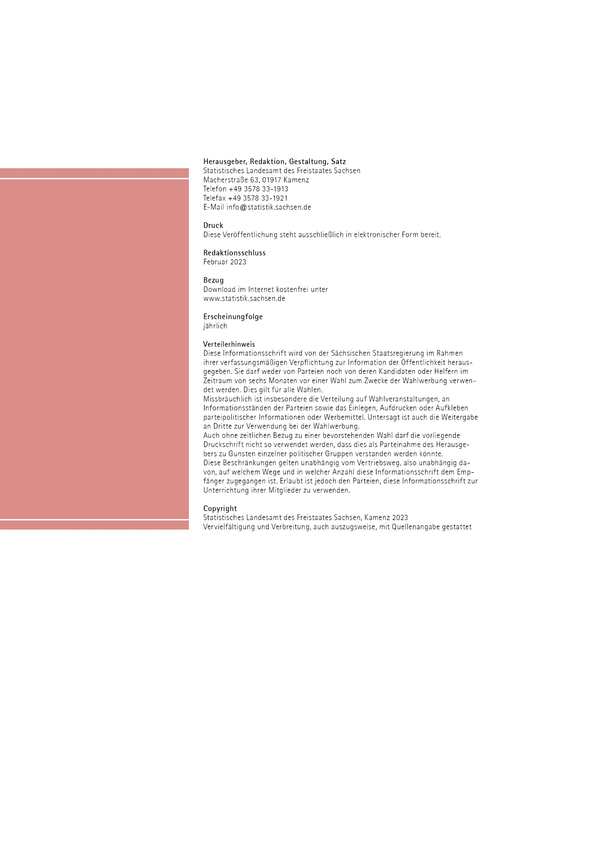
Inhalt

T13
Inhalt

13. Reine Wohngeldhaushalte am 31. Dezember 2021 nach Kreisfreien Städten und Landkreisen
sowie Höhe des monatlichen Wohngeldes

Kreis
Regierungsbezirk
Land
Kreisfreie Stadt Landkreis Land | Insgesamt | Mit monatlichem Wohngeld von... bis unter ... €
 |  | unter 100 | 100 - 150 | 150 - 200 | 200 - 250 | 250 und mehr

 | Anzahl
Chemnitz, Stadt | 3260 | 1120 | 765 | 570 | 295 | 505
Erzgebirgskreis | 2965 | 1180 | 770 | 455 | 260 | 300
Mittelsachsen | 2930 | 1195 | 670 | 445 | 260 | 360
Vogtlandkreis | 2045 | 900 | 505 | 315 | 150 | 175
Zwickau | 3390 | 1250 | 810 | 590 | 305 | 435
Dresden, Stadt | 5600 | 1820 | 1160 | 970 | 605 | 1050
Bautzen | 2720 | 1050 | 675 | 450 | 280 | 260
Görlitz | 3430 | 1310 | 800 | 565 | 345 | 410
Meißen | 2240 | 835 | 515 | 365 | 230 | 290
Sächsische Schweiz- Osterzgebirge | 2435 | 815 | 600 | 460 | 260 | 300
Leipzig, Stadt | 6350 | 1955 | 1460 | 1160 | 750 | 1030
Leipzig | 2085 | 710 | 520 | 335 | 215 | 300
Nordsachsen | 2140 | 735 | 565 | 395 | 210 | 235
Sachsen | 41585 | 14885 | 9810 | 7075 | 4175 | 5640
 | Anteil in Prozent
Chemnitz, Stadt | 100 | 34.4 | 23.5 | 17.5 | 9.0 | 15.5
Erzgebirgskreis | 100 | 39.8 | 26.0 | 15.3 | 8.8 | 10.1
Mittelsachsen | 100 | 40.8 | 22.9 | 15.2 | 8.9 | 12.3
Vogtlandkreis | 100 | 44.0 | 24.7 | 15.4 | 7.3 | 8.6
Zwickau | 100 | 36.9 | 23.9 | 17.4 | 9.0 | 12.8
Dresden, Stadt | 100 | 32.5 | 20.7 | 17.3 | 10.8 | 18.8
Bautzen | 100 | 38.6 | 24.8 | 16.5 | 10.3 | 9.6
Görlitz | 100 | 38.2 | 23.3 | 16.5 | 10.1 | 12.0
Meißen | 100 | 37.3 | 23.0 | 16.3 | 10.3 | 12.9
Sächsische Schweiz- Osterzgebirge | 100 | 33.5 | 24.6 | 18.9 | 10.7 | 12.3
Leipzig, Stadt | 100 | 30.8 | 23.0 | 18.3 | 11.8 | 16.2
Leipzig | 100 | 34.1 | 24.9 | 16.1 | 10.3 | 14.4
Nordsachsen | 100 | 34.3 | 26.4 | 18.5 | 9.8 | 11.0
Sachsen | 100 | 35.8 | 23.6 | 17.0 | 10.0 | 13.6
_____
Ab Berichtsjahr 2020 werden die Ergebnisse der Statistik mittels 5er-Rundung geheim gehalten.
Bei der 5-er Rundung werden alle Werte einer Tabelle mit Empfängerzahlen auf den nächsten durch 5 teilbaren Wert
auf- oder abgerundet.
Die maximale Abweichung zu den jeweiligen Originalwerten beträgt dadurch für jeden Wert höchstens 2.

T14
Inhalt

14. Reine Wohngeldhaushalte sowie deren Durchschnittsbeträge am 31. Dezember 2021
nach Kreisfreien Städten und Landkreisen

Kreis
Regierungsbezirk
Land
Kreisfreie Stadt Landkreis Land | Insgesamt | Mit durchschnittlichem/r (monatlichem/r)
 |  | Gesamt- einkommen1) | Wohngeld | Miete/Belastung | Wohnfläche

 |  | € |  |  | m²
Chemnitz, Stadt | 3260 | 914 | 158 | 391 | 57
Erzgebirgskreis | 2965 | 936 | 137 | 379 | 62
Mittelsachsen | 2930 | 917 | 142 | 386 | 58
Vogtlandkreis | 2045 | 894 | 127 | 348 | 59
Zwickau | 3390 | 907 | 146 | 383 | 58
Dresden, Stadt | 5600 | 935 | 165 | 437 | 53
Bautzen | 2720 | 898 | 139 | 385 | 58
Görlitz | 3430 | 927 | 143 | 383 | 63
Meißen | 2240 | 924 | 147 | 397 | 59
Sächsische Schweiz- Osterzgebirge | 2435 | 957 | 150 | 412 | 60
Leipzig, Stadt | 6350 | 911 | 162 | 404 | 56
Leipzig | 2085 | 922 | 153 | 407 | 59
Nordsachsen | 2140 | 915 | 145 | 392 | 58
Sachsen | 41585 | 920 | 150 | 396 | 58
_____
Ab Berichtsjahr 2020 werden die Ergebnisse der Statistik mittels 5er-Rundung geheim gehalten.
Bei der 5-er Rundung werden alle Werte einer Tabelle mit Empfängerzahlen auf den nächsten durch 5 teilbaren Wert
auf- oder abgerundet.
Die maximale Abweichung zu den jeweiligen Originalwerten beträgt dadurch für jeden Wert höchstens 2.
1) Der zwölfte Teil des nach den §§ 14 bis 18 Wohngeldgesetz ermittelten Einkommens aller zum Haushalt
rechnenden Personen.

T15
Inhalt

15. Durchschnittliche monatliche Miete/Belastung je m² Wohnfläche und Wohngeldanspruch
der reinen Wohngeldhaushalte am 31. Dezember 2021 nach Kreisfreien Städten
und Landkreisen (in €)

Kreis
Regierungsbezirk
Land
Kreisfreie Stadt Landkreis Land | Durchschnittliche/r monatliche/r
 | Miete/Belastung je m² |  |  | Wohngeldanspruch
 | insgesamt | mit Miet- zuschuss | mit Lasten- zuschuss | insgesamt | mit Miet- zuschuss | mit Lasten- zuschuss

Chemnitz, Stadt | 6.85 | 6.92 | 4.94 | 157.73 | 156.40 | 235.09
Erzgebirgskreis | 6.08 | 6.47 | 4.51 | 137.44 | 130.27 | 201.17
Mittelsachsen | 6.60 | 6.91 | 4.89 | 142.40 | 137.56 | 206.78
Vogtlandkreis | 5.86 | 6.24 | 4.16 | 127.42 | 122.63 | 175.60
Zwickau | 6.59 | 6.91 | 4.53 | 146.30 | 142.54 | 203.28
Dresden, Stadt | 8.20 | 8.27 | 5.02 | 164.82 | 164.32 | 196.98
Bautzen | 6.64 | 7.13 | 4.49 | 139.47 | 135.60 | 181.37
Görlitz | 6.08 | 6.68 | 4.33 | 143.08 | 135.25 | 199.21
Meißen | 6.69 | 6.99 | 4.66 | 147.01 | 143.85 | 197.52
Sächsische Schweiz- Osterzgebirge | 6.87 | 7.25 | 4.72 | 149.66 | 145.39 | 201.55
Leipzig, Stadt | 7.22 | 7.24 | 5.57 | 162.00 | 162.00 | 162.36
Leipzig | 6.86 | 7.32 | 4.86 | 152.74 | 147.68 | 204.16
Nordsachsen | 6.73 | 7.30 | 4.46 | 145.09 | 140.29 | 191.71
Sachsen | 6.83 | 7.15 | 4.57 | 150.05 | 147.14 | 196.48

T16
Inhalt

16. Wohngeldrechtliche Teilhaushalte am 31. Dezember 2021 nach Kreisfreien Städten
und Landkreisen sowie Haushaltsgröße

Kreis
Regierungsbezirk
Land
Kreisfreie Stadt Landkreis Land | Insgesamt | Davon |  | Anteil der Einpersonen- haushalte in %
 |  | Einpersonen- haushalte | Mehrpersonen- haushalte

Chemnitz, Stadt | 85 | 45 | 35 | 52.9
Erzgebirgskreis | 100 | 60 | 40 | 60.0
Mittelsachsen | 75 | 40 | 35 | 53.3
Vogtlandkreis | 105 | 55 | 45 | 52.4
Zwickau | 125 | 80 | 45 | 64.0
Dresden, Stadt | 80 | 60 | 20 | 75.0
Bautzen | 70 | 35 | 35 | 50.0
Görlitz | 145 | 90 | 55 | 62.1
Meißen | 20 | 10 | 10 | 50.0
Sächsische Schweiz- Osterzgebirge | 45 | 35 | 10 | 77.8
Leipzig, Stadt | 85 | 60 | 25 | 70.6
Leipzig | 50 | 40 | 10 | 80.0
Nordsachsen | 70 | 35 | 30 | 50.0
Sachsen | 1050 | 645 | 405 | 61.4
_____
Ab Berichtsjahr 2020 werden die Ergebnisse der Statistik mittels 5er-Rundung geheim gehalten.
Bei der 5-er Rundung werden alle Werte einer Tabelle mit Empfängerzahlen auf den nächsten durch 5 teilbaren Wert
auf- oder abgerundet.
Die maximale Abweichung zu den jeweiligen Originalwerten beträgt dadurch für jeden Wert höchstens 2.

T17
Inhalt

17. Wohngeldrechtliche Teilhaushalte am 31. Dezember 2021 nach Kreisfreien Städten
und Landkreisen sowie Wohngeldberechtigung des Antragstellers

Kreis
Regierungsbezirk
Land
Kreisfreie Stadt Landkreis Land | Insgesamt | Antragsteller ist wohngeldberechtigt | Antragsteller ist nicht wohngeldberechtigt
 |  |  | zusammen | darunter Antragsteller mit ALG II Bezug

Chemnitz, Stadt | 85 | 20 | 60 | 45
Erzgebirgskreis | 100 | 20 | 80 | 65
Mittelsachsen | 75 | 20 | 55 | 50
Vogtlandkreis | 105 | 10 | 90 | 85
Zwickau | 125 | 30 | 95 | 65
Dresden, Stadt | 80 | 55 | 25 | 20
Bautzen | 70 | 15 | 55 | 40
Görlitz | 145 | 20 | 125 | 95
Meißen | 20 | 15 | 5 | 5
Sächsische Schweiz- Osterzgebirge | 45 | 25 | 20 | 20
Leipzig, Stadt | 85 | 55 | 30 | 25
Leipzig | 50 | 15 | 30 | 25
Nordsachsen | 70 | 25 | 45 | 35
Sachsen | 1050 | 330 | 720 | 570
_____
Ab Berichtsjahr 2020 werden die Ergebnisse der Statistik mittels 5er-Rundung geheim gehalten.
Bei der 5-er Rundung werden alle Werte einer Tabelle mit Empfängerzahlen auf den nächsten durch 5 teilbaren Wert
auf- oder abgerundet.
Die maximale Abweichung zu den jeweiligen Originalwerten beträgt dadurch für jeden Wert höchstens 2.

A2
Inhalt

 | Wohngeld |  |  |  | dicker Abschluss
insgesamt | 150 | insgesamt |  | 1 | 1
1 | 123 | 1
2 | 150 | 2
3 | 174 | 3
4 | 205 | 4
5 | 242 | 5
6 und mehr | 371 | 6 und mehr

Abb. 2 Wohngeldanspruch der reinen Wohngeldhaushalte am 31. Dezember 2021
nach der Haushaltsgröße

Haushalte mit ... Personen | Wohngeld
insgesamt | 150

1 | 123
2 | 150
3 | 174
4 | 205
5 | 242
6 und mehr | 371

